Sheet1
 | adx动态打底需求

一、需求背景 | 将adx作为所有dsp接触后羿、ssp流量的统一入口，且保证adx必有广告返回，则需要在adx中加入动态打底逻辑。

二、需求目标 | 1、 将adx作为程序化购买的统一入口；
 | 2、 提高adx填充率至95%以上。

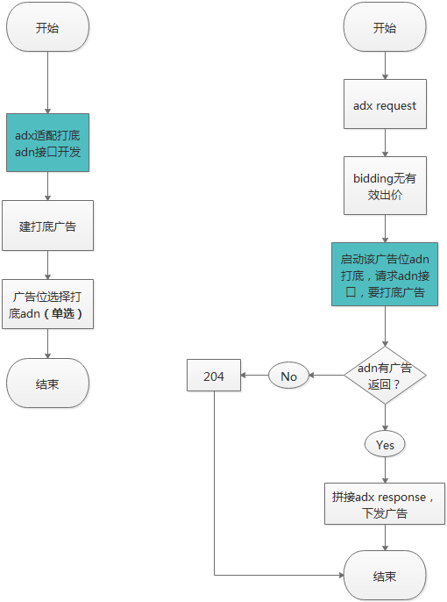
三、需求详述 | 1、整体流程：

 | 2、adn接口开发
 |  | （1）广告位：APP端banner位
 |  | （2）adn：广点通、聚效
 |  | （3）adn接口：见两家的接口文档
 |  | （4）响应耗时限制：200ms
 |  | （5）adn标识：每接入一家adn，都分配一个唯一标识“XXXX(四位随机数字)"，用于报数且体现在前端。

 | 3、adn打底逻辑
 |  | （1）触发条件：
 |  |  | >>当当前流量
 |  |  | ① 当无满足bidding的dsp，或 ② bidding后无有效出价，或 ③ 无可用的底价规则；
 |  |  | 且所属广告位，选择了某个adn作为打底时。

 |  | （2）计费逻辑：
 |  |  | 当某个流量走到打底后，计费逻辑停止。

 |  | （3）报数：
 |  |  | 见adx报数规则。
 |  |  | ① 加adn打底流程报数，
 |  |  | ② 展现、点击过程增加adnid字段。

 | 4、前端
 |  | （1）ADN管理页面：
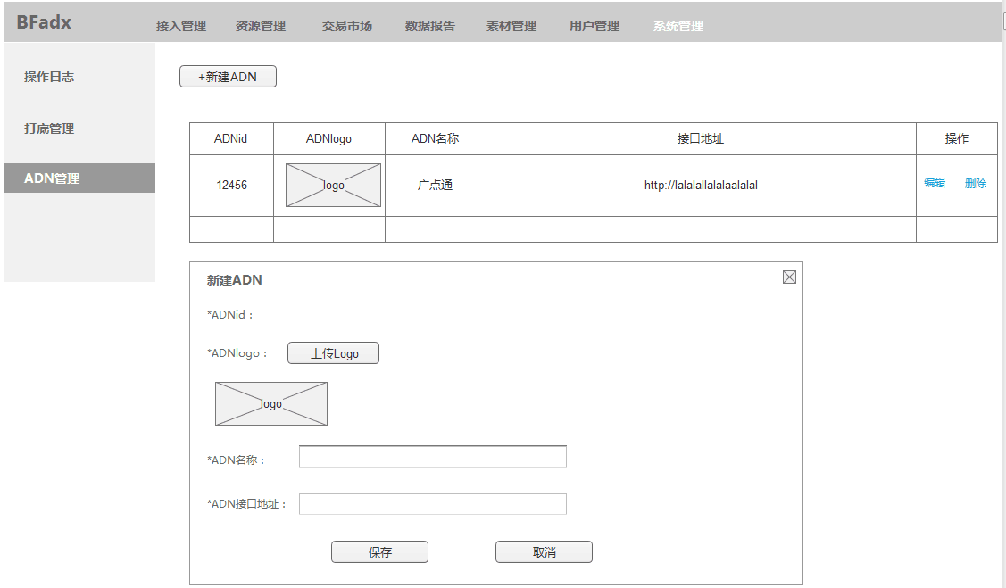

 |  | （2）打底管理页面：

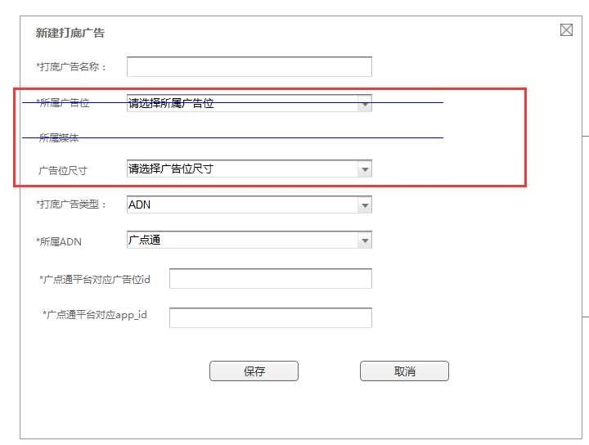

 |  | （3）广告位编辑页面：

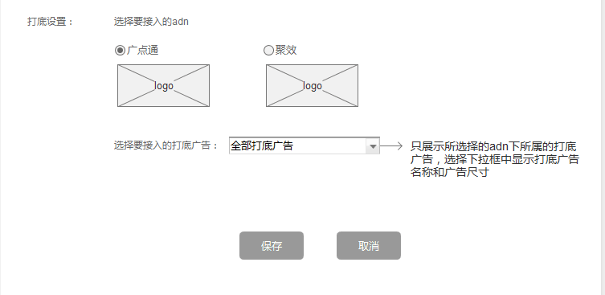

 | 5、ADX Response
 |  | 目前打底只接了app 原生广告位的，因此只规定下app banner及native的adx response格式：
 |  | ●返回格式
 |  |  | 参数名 | 说明 | 值 | 类型
 |  |  | ad | 广告信息 |  | object

 |  | >>ad object
 |  |  | 参数名 | 说明 | 值 | 类型
 |  |  | dspid | adx平台为dsp生成的唯一id，打底广告该字段为空 | 1233456 | string
 |  |  | crid | 素材id，对应bid response中的crid字段，打底广告该字段为空 | 9039094 | string
 |  |  | style | 原生广告位样式，普通banner位无此字段，由bid response决定。打底广告，广点通＝0，聚效＝1 | 大图=0、小图=1、两组图=2、三组图=3 | integer
 |  |  | img | 素材信息 | / | object array
 |  |  | title | 广告标题 | 暴风广告 | string
 |  |  | desc | 广告描述 | 暴风广告 | string
 |  |  | dsplogo | dsp logo地址，从cms前端dsp接入信息里读取。打底广告该字段为空 | http://dsp1.png | string
 |  |  | target | 落地页地址 |  | string
 |  |  | atype | 落地页交互类型 | 0=普通页面 1=app下载，默认0 | integer
 |  |  | apkname | APP应用名称 | 微信 | string
 |  |  | package | 安装包名称：atype=1时必填，android only | com.storm.smart | string

 |  |  | app_store_id | app的唯一id号，atype=1时必填，用以应用内下载app，ios only，打底广告该字段为空 |  | string

 |  |  | pv | 展现报数 |  | object array
 |  |  | click | 点击报数 |  | object array

 |  | >>img object
 |  |  | 参数名 | 说明 | 值 | 类型
 |  |  | src | 素材地址 |  | string
 |  |  | md5 | 素材的md5值，对应bid response中adm_md5或md5 | 8989sssdf | string

 |  | >>pv object
 |  |  | 参数名 | 说明 | 值 | 类型
 |  |  | time | 报数时间，单位秒 | 1 | integer
 |  |  | url | 报数链接 |  | string

 |  | >>click object
 |  |  | 参数名 | 说明 | 值 | 类型
 |  |  | url | 报数链接 |  | string

 |  | ●异常处理
 |  |  | >>无广告返回：
 |  |  |  | 状态码：204
 |  |  |  | 响应内容：空。

